HIS HEMMA
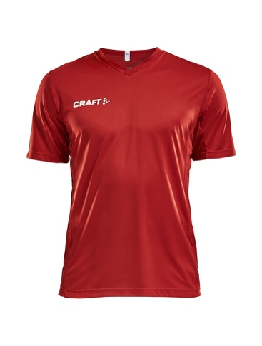
 | Beställningsformulär Matchtröja

 | Lag |  |  |  |  |  |  | Antal spelare
 | Ansvarig ledare |  |  |  |  |  |  | Antal matchtröjor
 | Övrigt: |  |  |  |  |  |  | Dunross-tryck?
 | Om varje spelare har "eget" nummerr - fyll i storlek per nummer (rad). Om spelare inte har eget nr räcker det att fylla i nummerserie, ex 2-20 och sedan antal per storlek på en rad.
Squad Jersey Solid Bright Red (1430) | 1905582 - Junior |  |  |  |  | 1905560 - Men |  |  |  |  |  | 1905566 - Women
Nummer på rygg | 110/116 | 122/128 | 134/140 | 146/152 | 158/164 | XS | S | M | L | XL | XXL | XS | S | M | L | XL | XXL
2
3
4
5
6
7
8
9
10
11
12
13
14
15
16
17
18
19
20
Summering | 0 | 0 | 0 | 0 | 0 | 0 | 0 | 0 | 0 | 0 | 0 | 0 | 0 | 0 | 0 | 0 | 0 | 0

Squad GK LS Jersey Craft Green (1606) | 1905592 - Junior |  |  |  |  | 1905588 - Men |  |  |  |  |  | 1905590 - Women
Nummer på rygg | 110/116 | 122/128 | 134/140 | 146/152 | 158/164 | XS | S | M | L | XL | XXL | XS | S | M | L | XL | XXL
1
30
Summering | 0 | 0 | 0 | 0 | 0 | 0 | 0 | 0 | 0 | 0 | 0 | 0 | 0 | 0 | 0 | 0 | 0 | 0

